Sheet1
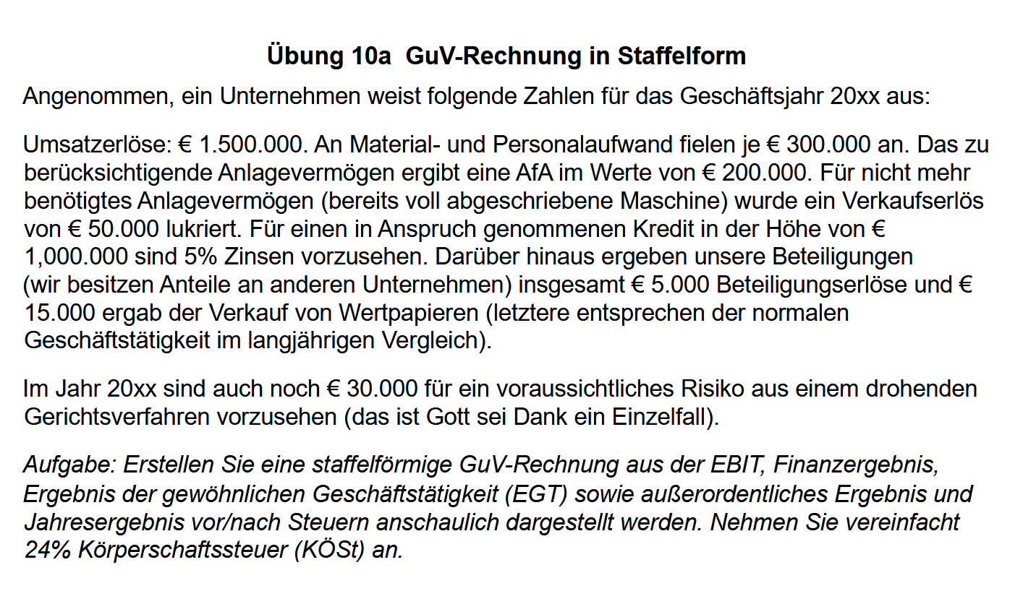
BWL1T2_UE10a
Staffelförmige GuV-Rechnung

Umsatzerlöse |  | € 1,500,000.00 | [1]
- Materialaufwand | € 300,000.00
- Personalaufwand | € 300,000.00
- Abschreibungen | € 200,000.00
Betriebsergebnis oder Earnings before Interest and Taxes (EBIT) |  | € 700,000.00 | [2] | ROS | 47%
- Zinsaufwendungen | € 50,000.00
+ Erträge aus Beteiligungen | € 5,000.00
+ Erträge aus dem Verkauf von Wertpapieren | € 15,000.00
Finanzergebnis |  | -€ 30,000.00 | [3]
Ergebnis der gewöhnlichen Geschäftstätigkeit |  | € 670,000.00 | [2]+[3]
- Außerordentliche Aufwendungen (Rückstellung) | € 30,000.00
+ Erlöse aus Anlagenverkauf | € 50,000.00
Außerordentliches Ergebnis |  | € 20,000.00 | [4]

Jahresergebnis vor Steuern |  | € 690,000.00 | [2]+[3]+[4]
- Körperschaftssteuer (24%) |  | € 165,600.00
Jahresergebnis nach Steuern |  | € 524,400.00 | [5]

Ausschüttung des Gewinnes |  | € 200,000.00

